Solicitud gráfica
 | Área: | Ciencias Naturales |  |  | Fecha:
 | Grado: | 8 |  |  | 2016-02-14
 | Título del tema: | El sistema endocrino |  |  | ¿Cuaderno de estudio o recurso? | Recurso
 | Editor: | Miguel Aljure |  |  | Motor del recurso | F6

 | Código guión o recurso: | CN_08_04_CO_REC10 | ← Para determinar este código, visite la hoja de Ayuda
 |  |  |  |  | ESPECIFICACIÓN DE ARCHIVOS A ENTREGAR
Núm. | Archivo Shutterstock o ruta en web | Imagen para: | Tipo | Ubicación de la imagen en el recurso F6 | Nombre imagen SMALL | Tamaño imagen SMALL | Nombre imagen ZOOM | Tamaño imagen ZOOM | Descripción | Observaciones
IMG01 | 226804177 | Recurso F6 | Fotografía | Inicio | CN_08_04_CO_REC10_IMG01.jpg | 350 x 230 px |  |  | Representación de los componentes del sistema endocrino en varias siluetas del cuerpo humano. | Traducir al español, los textos. Eliminar el título de esta imagen.
IMG02 | 190146998 | Recurso F6 | Fotografía | Inicio | CN_08_04_CO_REC10_IMG02.jpg | 350 x 230 px |  |  | Ilustración del la sangre y algunas hormonas circulando a través de esta.
IMG03 | 210222808 | Recurso F6 | Fotografía | Inicio | CN_08_04_CO_REC10_IMG03.jpg | 350 x 230 px |  |  | Glándula adrenal
IMG04 | 189090734 | Recurso F6 | Fotografía | Contenido | CN_08_04_CO_REC10_IMG04n.jpg | 320 x 480 px | CN_08_04_CO_REC10_IMG04a.jpg | 800 x 458 px | Mujer embarazada en examen de ecografia.
IMG05 | 312560639 | Recurso F6 | Fotografía | Contenido | CN_08_04_CO_REC10_IMG05n.jpg | 320 x 480 px | CN_08_04_CO_REC10_IMG05a.jpg | 800 x 458 px | Glándula liberando hormonas
IMG06 | 292036703 | Recurso F6 | Fotografía | Contenido | CN_08_04_CO_REC10_IMG06n.jpg | 320 x 480 px | CN_08_04_CO_REC10_IMG06a.jpg | 800 x 458 px | Anatomía del cuerpo humano: sistema endocrino. | Eliminar el título de la imagen. Traducir los demás nombres al español.
IMG07 | http://es.slideshare.net/profeloreto/presentacin-endocrino-presentation | Recurso F6 | Ilustración | Contenido | CN_08_04_CO_REC10_IMG07n.jpg | 320 x 480 px | CN_08_04_CO_REC10_IMG07a.jpg | 800 x 458 px | Esquema representativo de la acción de las hormonas desde que se liberan en su lugar de origen, viajan por el torrente sanguineo y llegan a la célula diana. acción de las hormonas | 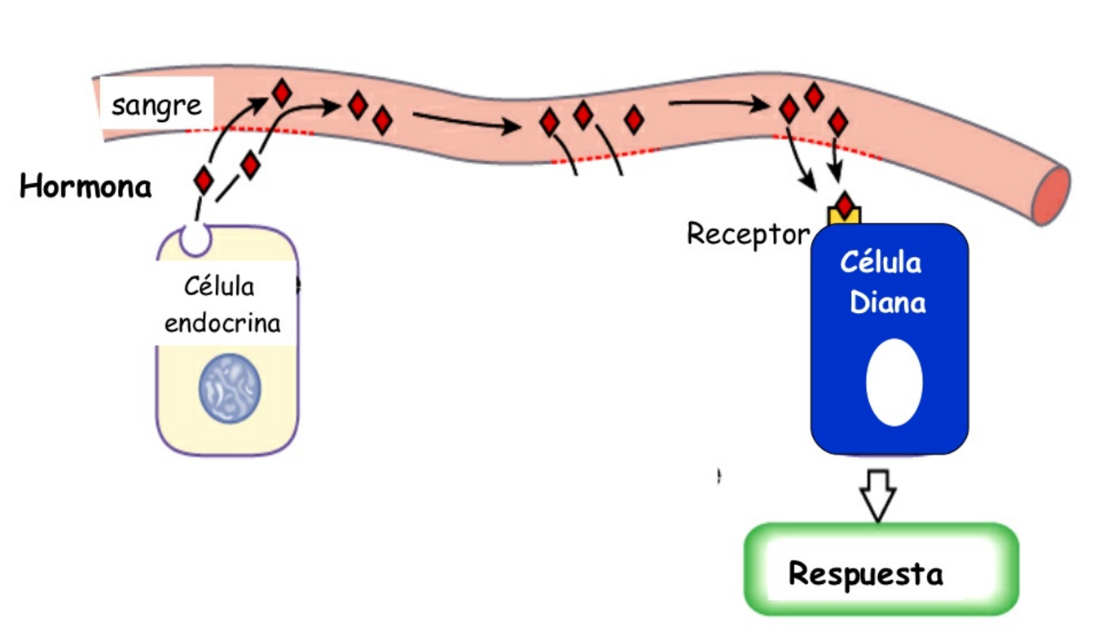 Ilustrar lo que se presenta aquí.
IMG08 | 242019115 | Recurso F6 | Fotografía | Contenido | CN_08_04_CO_REC10_IMG08n.jpg | 320 x 480 px | CN_08_04_CO_REC10_IMG08a.jpg | 800 x 458 px | Bebé frotando sus ojos, dando la sensación de tener sueño.
IMG09 | 189850250 | Recurso F6 | Fotografía | Contenido | CN_08_04_CO_REC10_IMG09n.jpg | 320 x 480 px | CN_08_04_CO_REC10_IMG09a.jpg | 800 x 458 px | Persona tocándose del pecho justo en la zona donde se localiza el corazón.
IMG10 | 173473931 | Recurso F6 | Fotografía | Contenido | CN_08_04_CO_REC10_IMG10n.jpg | 320 x 480 px | CN_08_04_CO_REC10_IMG10a.jpg | 800 x 458 px | Ojo humano con la pupila dilatada.
IMG11 | 183143678 | Recurso F6 | Fotografía | Contenido | CN_08_04_CO_REC10_IMG11n.jpg | 320 x 480 px | CN_08_04_CO_REC10_IMG11a.jpg | 800 x 458 px | Rostro de un hombre con sudor.
IMG12 | 134423351 | Recurso F6 | Fotografía | Contenido | CN_08_04_CO_REC10_IMG12n.jpg | 320 x 480 px | CN_08_04_CO_REC10_IMG12a.jpg | 800 x 458 px | Vista lateral de la silueta de un humano en la que se resalta la glándula hipófisis. | Señalar allí lo que aparece en rojo y escribir el texto: Glándula hipófisis.
IMG13 | 185532296 | Recurso F6 | Fotografía | Contenido | CN_08_04_CO_REC10_IMG13n.jpg | 320 x 480 px | CN_08_04_CO_REC10_IMG13a.jpg | 800 x 458 px | Anatomía por rayos X de las glándulas suprarrenales de una mujer. Vistra trasera. | Señalar allí lo que aparece en rojo y escribir el texto: Glándulas suprarrenales.
IMG14 | 310630511 | Recurso F6 | Fotografía | Contenido | CN_08_04_CO_REC10_IMG14n.jpg | 320 x 480 px | CN_08_04_CO_REC10_IMG14a.jpg | 800 x 458 px | Esquema representativo de la acción hormonal como respuesta al estrés. | Traducir los textos a español. Además, en lugar de Pituitary gland, escribir Glándula hipófisis. Modificar Adrenal gland por Glándula suprarrenal.

